Sheet1
OOD |  |  |  |  | １１.プログラム機能設計書 |  |  |  |  |  |  |  |  |  |  |  |  |  |  |  |  |  |  |  |  |  |  | 2/11
システム名： 店舗情報共有システム |  |  |  |  |  |  |  |  |  | 機能名： 共通メニュー |  |  |  |  |  |  |  |  |  |  |  |  |  | 作成日： 2013/11/15 |  |  |  | 作成者： 安達林太郎

 | 【１－１．概要説明】
 |  |  | ・各画面に共通のトップメニューを表示させる。
 |  |  | ・左のリンクを押すことで各画面に画面遷移することが可能。
 |  |  | ・トップメニュー上部には新着メールを表示されている。

 | 【１－２．画面レイアウト定義】

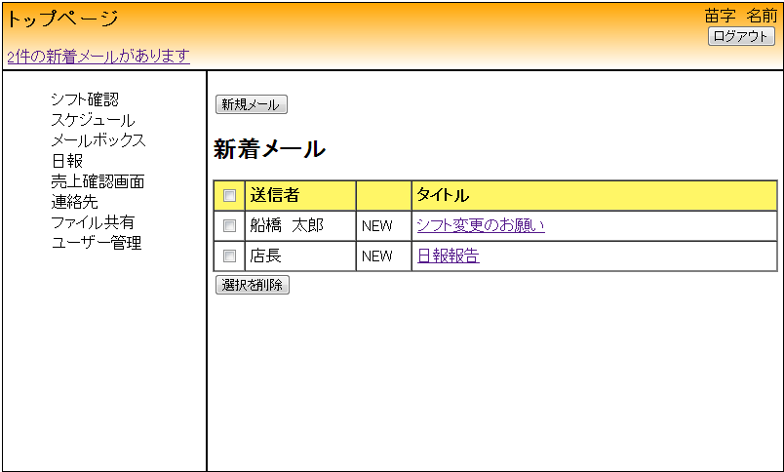
(１２)
(１)
(２)
(３)
トップ画面

(４)

(５)
(６)
(７)

(８)
(９)

(１０)
(１１)
(１１)

 | 【１－３．画面項目定義】

 |  | 番号 | 項目名 |  |  |  | 項目名（英字） | 属性 |  | 型 |  | 桁数 (Byte) | I/O | 必須チェック | 入力制限 |  |  |  | 表示形式 （編集仕様） | DBアクセス | 対応テーブルカラム |  | 詳細
 |  |  |  |  |  |  |  |  |  |  |  |  |  |  | かな | カタカナ | 英字 | 数値
 |  | (1) | ユーザー名 |  |  |  | userNameTop | label |  | String |  | - | O | - | - | - | ○ | - | - | (1) | ユーザー情報,氏名 |  | ユーザーIDを取得し、ユーザー氏名を表示する。
 |  | (2) | ログアウトボタン |  |  |  | logOutTop | button |  | String |  | - | I/O | - | - | - | - | - | - | - | - |  | ログイン画面に画面遷移する。
 |  | (3) | 新着メールリンク |  |  |  | newMailTop | link |  | String |  | - | O | - | - | - | - | - | - | (2) | メール,読了フラグ |  | トップ画面に画面遷移する。
 |  | (4) | シフト確認リンク |  |  |  | shiftTop | link |  | String |  | - | - | - | - | - | - | - | - | - | - |  | シフト確認画面に画面遷移する。
 |  | （5） | スケジュールリンク |  |  |  | scheduleMainTop | link |  | String |  | - | - | - | - | - | - | - | - | - | - |  | スケジュール確認画面に画面遷移する。。
 |  | （6） | メールボックスリンク |  |  |  | mailBoxTop | link |  | String |  | - | - | - | - | - | - | - | - | - | - |  | トップ画面に画面遷移する。。
 |  | （7） | 日報リンク |  |  |  | dailyMailTop | link |  | String |  | - | - | - | - | - | - | - | - | - | - |  | 日報画面に画面遷移する。
 |  | （8） | 売上確認画面リンク |  |  |  | proceedsTop | link |  | String |  | - | - | - | - | - | - | - | - | - | - |  | 売上確認画面に画面遷移する。
 |  | （9） | 連絡先リンク |  |  |  | contactListTop | link |  | String |  | - | - | - | - | - | - | - | - | - | - |  | 連絡先一覧画面に画面遷移する。
 |  | (10) | ファイル共有リンク |  |  |  | comonTop | link |  | String |  | - | - | - | - | - | - | - | - | - | - |  | ファイル共有に画面遷移する。
 |  | (11) | ユーザー管理リンク |  |  |  | userEditTop | link |  | String |  | - | - | - | - | - | - | - | - | - | - |  | ユーザー編集画面に遷移する。
 |  | (12) | メニュー名 |  |  |  | menuTop | label |  | String |  | - | - | - | - | - | - | - | - | - | - |  | 遷移した画面名を表示する。

 | 【１－４．入力パラメータ】
 |  | なし。

 | 【１－５．イベント詳細定義】
 |  |  |  |  |  |  |  |  |  |  |  |  |  |  |  |  |  |  |  |  |  |  |  | ＰＴ実施結果記入欄
 |  | № | イベント／条件 |  |  |  |  | 処理内容 |  |  |  |  |  |  |  |  |  |  |  |  |  | 実施日 |  |  | 結果 | 実施日 | 結果 | 実施日 | 結果
 |  | 1 | ユーザー氏名表示 |  |  |  |  | 【表示処理】
 |  |  |  |  |  |  |  |  | 1.受信メールの有無に応じてメールを表示する。

 |  | 2 | 新着メール通知表示 |  |  |  |  | 【表示処理】

 |  |  |  |  |  |  |  | 【画面遷移】
 |  |  |  |  |  |  |  |  | ①URL
 |  |  |  |  |  |  |  |  |  |  | /main
 |  |  |  |  |  |  |  |  | ②遷移先
 |  |  |  |  |  |  |  |  |  |  | 001(トップ画面)
 |  |  |  |  |  |  |  |  | ③パラメータ
 |  |  |  |  |  |  |  |  |  |  | トップ画面の、画面設計書のインターフェイスを参照。

 |  | 3 | ログアウトボタン押下時 |  |  |  |  | 【画面遷移】
 |  |  |  |  |  |  |  |  | ①URL
 |  |  |  |  |  |  |  |  |  |  | /login
 |  |  |  |  |  |  |  |  | ②遷移先
 |  |  |  |  |  |  |  |  |  |  | 000(ログイン画面)
 |  |  |  |  |  |  |  |  | ③パラメータ
 |  |  |  |  |  |  |  |  |  |  | ログイン画面の、画面設計書のインターフェイスを参照。

 |  | 4 | シフト確認リンク押下時 |  |  |  |  | 【画面遷移】
 |  |  |  |  |  |  |  |  | ①URL
 |  |  |  |  |  |  |  |  |  |  | /shiftMain
 |  |  |  |  |  |  |  |  | ②遷移先
 |  |  |  |  |  |  |  |  |  |  | 030(シフト確認画面)
 |  |  |  |  |  |  |  |  | ③パラメータ
 |  |  |  |  |  |  |  |  |  |  | シフト確認画面の、画面設計書のインターフェイスを参照。

 |  | 5 | スケジュールリンク押下時 |  |  |  |  | 【画面遷移】
 |  |  |  |  |  |  |  |  | ①URL
 |  |  |  |  |  |  |  |  |  |  | /scheduleMain
 |  |  |  |  |  |  |  |  | ②遷移先
 |  |  |  |  |  |  |  |  |  |  | 040(スケジュール確認画面)
 |  |  |  |  |  |  |  |  | ③パラメータ
 |  |  |  |  |  |  |  |  |  |  | メール受信画面の、画面設計書のインターフェイスを参照。

 |  | 6 | 日報リンク押下時 |  |  |  |  | 【画面遷移】
 |  |  |  |  |  |  |  |  | ①URL
 |  |  |  |  |  |  |  |  |  |  | /mail
 |  |  |  |  |  |  |  |  | ②遷移先
 |  |  |  |  |  |  |  |  |  |  | 011(日報画面)
 |  |  |  |  |  |  |  |  | ③パラメータ
 |  |  |  |  |  |  |  |  |  |  | 日報画面の、画面設計書のインターフェイスを参照。

 |  | 7 | 売上確認画面リンク押下時 |  |  |  |  | 【画面遷移】
 |  |  |  |  |  |  |  |  | ①URL
 |  |  |  |  |  |  |  |  |  |  | /proceedsTop
 |  |  |  |  |  |  |  |  | ②遷移先
 |  |  |  |  |  |  |  |  |  |  | 010(売上確認画面)
 |  |  |  |  |  |  |  |  | ③パラメータ
 |  |  |  |  |  |  |  |  |  |  | 売上確認画面の、画面設計書のインターフェイスを参照。

 |  | 8 | 連絡先リンク押下時 |  |  |  |  | 【画面遷移】
 |  |  |  |  |  |  |  |  | ①URL
 |  |  |  |  |  |  |  |  |  |  | /contactList
 |  |  |  |  |  |  |  |  | ②遷移先
 |  |  |  |  |  |  |  |  |  |  | 020(連絡先一覧画面)
 |  |  |  |  |  |  |  |  | ③パラメータ
 |  |  |  |  |  |  |  |  |  |  | 連絡先一覧画面の、画面設計書のインターフェイスを参照。

 |  | 9 | ファイル共有リンク押下時 |  |  |  |  | 【画面遷移】
 |  |  |  |  |  |  |  |  | ①URL
 |  |  |  |  |  |  |  |  |  |  | /common
 |  |  |  |  |  |  |  |  | ②遷移先
 |  |  |  |  |  |  |  |  |  |  | 012(ファイル共有画面)
 |  |  |  |  |  |  |  |  | ③パラメータ
 |  |  |  |  |  |  |  |  |  |  | ファイル共有画面の、画面設計書のインターフェイスを参照。

 |  | 10 | ユーザー管理リンク押下時 |  |  |  |  | 【画面遷移】
 |  |  |  |  |  |  |  |  | ①URL
 |  |  |  |  |  |  |  |  |  |  | /userEditButton
 |  |  |  |  |  |  |  |  | ②遷移先
 |  |  |  |  |  |  |  |  |  |  | 022(ユーザー編集画面)
 |  |  |  |  |  |  |  |  | ③パラメータ
 |  |  |  |  |  |  |  |  |  |  | ユーザー編集画面の、画面設計書のインターフェイスを参照。

 | 【１－６．DBアクセス】
 |  |  | (1)共通メニューの初期表示[名前]
 |  |  |  | 取得カラム名
 |  |  |  |  |  | ユーザー情報.ユーザID
 |  |  |  |  |  | ユーザー情報.氏名
 |  |  |  | 検索対象テーブル名
 |  |  |  |  |  | ユーザー情報
 |  |  |  | 検索条件
 |  |  |  |  |  | ユーザー情報. userNameTop=ユーザID

 |  |  | (2)共通メニューの初期表示[新着メール]
 |  |  |  | 取得カラム名
 |  |  |  |  |  | count(メール.読了フラグ)
 |  |  |  | 検索対象テーブル名
 |  |  |  |  |  | メール

